シート1
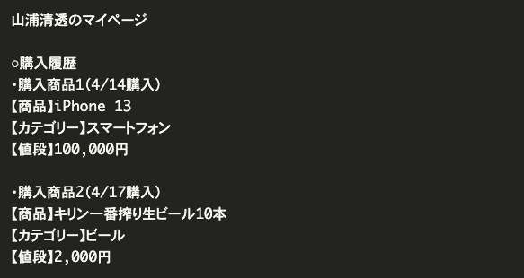

システムで使用する |  |  |  | ユーザーが登録する
購入商品1（4/14購入） | 購入日付 |  |  | 山浦 | 名前
iPhone 13 | 商品名 | 商品ID
スマホ | カテゴリ名 | カテゴリID
100,000円 | 値段

購入履歴テーブル |  |  |  |  |  | primary
ユーザーID | ユーザー名 | 商品ID | 商品名 | カテゴリ名 | 値段 | 購入個数 | 購入日付
1 | 山浦 | 1 | iPhone 13 | スマホ | 100,000円 | 2 | 2023-04-14
1 | 山浦 | 2 | キリン一番搾り生ビール10本 | ビール | 2,000円 | 1 | 2023-04-17

マイページを見ると、データとして必要なものは購入履歴になるため、購入履歴テーブルに全てのデータをまとめます。その際に

同じ名前のユーザーが複数存在することが考えられるため、ユーザーIDを設けます
同じ名前の商品が複数存在することが考えられるため、商品IDを設けます
同一ユーザーが同一商品を複数回購入することも考えられるため、テーブルの重複が発生しないよう、プライマリーキーとして購入履歴IDを設けます
[購入履歴テーブル]

ユーザーID
ユーザー名
商品ID
商品名
購入日時
カテゴリー名
値段
プライマリーキー：ユーザーID, 商品ID, 購入日時

現時点ではこちらが設計できていればOKです。

ただし、アプリケーションとして成立するためには、もう一つテーブルを追加する必要が実際はあります。商品ページを見ると、商品を表示する必要があることがわかります。購入履歴テーブルしか持っていないと、購入されていない商品は表示することができません。そのため、商品テーブルを追加します。また、商品テーブルの追加に合わせて購入履歴テーブルのカラムも修正します。

[商品テーブル]

商品ID
商品名
カテゴリー名
値段
プライマリーキー：商品ID

[購入履歴テーブル]

ユーザーID
ユーザー名
商品ID
購入日時
プライマリーキー：ユーザーID, 商品ID, 購入日時

※より正確には、同時に複数商品を購入されるケースも考慮して、購入履歴テーブルに「個数」カラムも持たせたほうが良いかもしれません。ですが画面図からは同時に複数商品を購入できる仕様になっているかの判断が付かないため、今回は「個数」カラムは持たせないことにします（仕様次第です）。

[商品テーブル]
primary
商品ID | 商品名 | カテゴリID | 値段
1 | iPhone 13 | 1 | 100,000円
2 | キリン一番搾り生ビール10本 | 2 | 2,000円

[ユーザーテーブル]
primary
ユーザーID | 名前
1 | 山浦
2 | 高橋

[購入履歴テーブル]
primary | primary | primary
ユーザーID | 商品ID | 購入日付
1 | 1 | 2023-04-14
2 | 2 | 2023-04-17
1 | 1 | 2023-04-14

[カテゴリテーブル]
primary
カテゴリID | カテゴリ名
1 | スマホ
2 | ビール

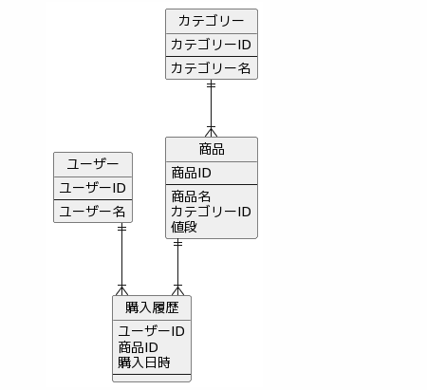
ER図

 |  |  |  |  | カテゴリテーブルのカテゴリIDは一意
 |  |  |  |  | 商品テーブルのカテゴリIDは同じIDも入る（多数）

 |  |  |  |  | 商品テーブルの商品IDは一意
 |  |  |  |  | 購入履歴テーブルの商品IDは多数

 |  |  |  |  | ユーザーテーブルのユーザーIDは一意
 |  |  |  |  | 購入履歴のユーザーIDは多数

Categories
カラム名 | データ型 | PK | UK | NOT NULL | デフォルト値
category_id | INT | ◯ |  | ◯
name | Varchar(20) |  | ◯ | ◯

外部キー

Products
カラム名 | データ型 | PK | UK | NOT NULL | デフォルト値
product_id | INT | ◯ |  | ◯
name | Varchar(50) |  |  | ◯ |  |  | 名前は同じだが販売元が異なることもあるかもしれないので nameのUKは空白
category_id | INT |  |  | ◯
price | INT |  |  | ◯ | 0

外部キー | (category_id) REFERENCES Categories (category_id)

Users
カラム名 | データ型 | PK | UK | NOT NULL | デフォルト値
user_id | INT | ◯ |  | ◯
name | varchar(50) |  |  | ◯

外部キー

Histories
カラム名 | データ型 | PK | UK | NOT NULL | デフォルト値
user_id | INT | ◯ |  | ◯
product_id | INT | ◯ |  | ◯
date_purchase | DATE |  |  | ◯ |  |  | PKはなぜか設定しない

外部キー | (user_id) REFERENCES Users (user_id)
 | (product_id) REFERENCES Products (product_id)

シート2
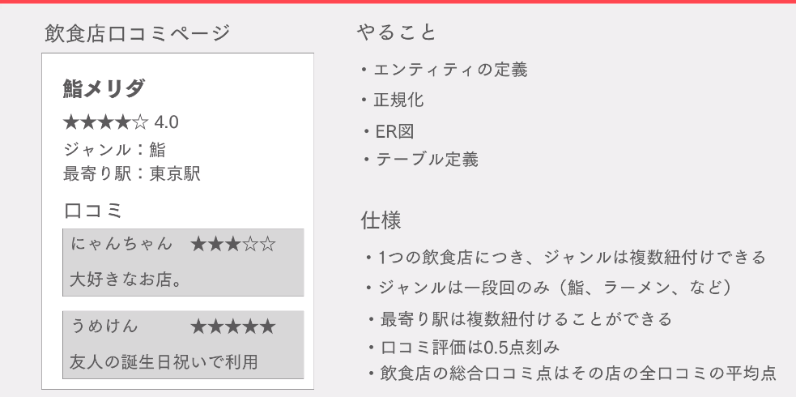

エンティティ定義
システムで使用する |  |  |  |  | ユーザーが登録する
鮨、ラーメン | ジャンル |  |  |  | 鮨メリダ | 店舗名
東京駅、渋谷駅 | 最寄り駅 |  |  |  | にゃんちゃん、うめけん | 口コミユーザー
 |  |  |  |  | 大好きなお店。、友人の誕生祝いで利用 | ユーザーコメント
 |  |  |  |  | 3 | 評価

店舗名 | ジャンル | 最寄り駅 | 評価 | 口コミユーザー | コメント
鮨メリダ | 鮨 | 東京駅 | 3 | にゃんちゃん うめけん | 大好きなお店。 友人の誕生祝いで利用

第一正規形
店舗ID | 店名 | ジャンル | 最寄り駅 | 総評 | ユーザーID | ユーザー名 | コメント | 評価
1 | 鮨メリダ | 鮨 | 東京駅 | 4.5 | 1 | にゃんちゃん | 大好きなお店 | 3
1 | 鮨メリダ | 鮨 | 東京駅 | 4.5 | 2 | うめけん | 友人の誕生祝いで利用 | 5
2 | 鮨メリダ | 鮨 | 渋谷駅 | 5 | 3 | うめけん | 頻繁に利用 | 5
店舗IDとユーザーIDが主キーになっている。
店舗ID=>店名、ユーザーID=>ユーザー名と部分的従属性となっている

第二正規形
店舗テーブル
店舗ID | 店名 | ジャンル | 最寄り駅 | 総評
1 | 鮨メリダ | 鮨 | 東京駅 | 4.5
2 | 鮨メリダ | 鮨 | 渋谷駅 | 5

ユーザーテーブル
店舗ID | ユーザーID | ユーザー名 | コメント | 評価
1 | 1 | にゃんちゃん | 大好きなお店 | 3
1 | 2 | うめけん | 友人の誕生祝いで利用 | 5
2 | 3 | うめけん | 頻繁に利用 | 5
1 | 3 | うめけん | 頻繁に利用 | 5

評価テーブルを作成して、ユーザー一覧を作った方がいい？
店舗IDとユーザーIDが主キー
ユーザーID=>ユーザー名が部分的関数従属性になっている。

店舗テーブル
店舗ID | 店名 | ジャンル | 最寄り駅
1 | 鮨メリダ | 鮨 | 東京駅
2 | 鮨メリダ | 鮨 | 渋谷駅
店舗ID=>店名=>ジャンル
店舗ID=>店名=>最寄り駅
ユーザーテーブル
ユーザーID | ユーザー名
1 | にゃんちゃん
2 | うめけん
3 | うめけん

評価テーブル
店舗ID | ユーザーID | コメント | 評価
1 | 1 | 大好きなお店 | 3
1 | 2 | 友人の誕生祝いで利用 | 5
2 | 3 | 頻繁に利用 | 5
1 | 3 | 頻繁に利用 | 5

第三正規形 | 他のデータに紐づかないデータも保存できる
店舗テーブル
店舗ID | 店名
1 | 鮨メリダ
2 | 店揚げ
3 | 旅立ちラーメン

ジャンルテーブル
ジャンルID | ジャンル
1 | 鮨
2 | ラーメン
3 | 天ぷら
4 | うどん

駅テーブル
駅ID | 駅名
1 | 東京駅
2 | 渋谷駅
3 | 新宿

最寄り駅テーブル
店舗ID | 駅ID
1 | 1
2 | 2
3 | 3
3 | 1

店舗ジャンル
店舗ID | ジャンルID
1 | 1
2 | 1
3 | 2

ユーザーテーブル
ユーザーID | ユーザー名
1 | にゃんちゃん
2 | うめけん
3 | うめけん

評価テーブル
店舗ID | ユーザーID | コメント | 評価
1 | 1 | 大好きなお店 | 3
1 | 2 | 友人の誕生祝いで利用 | 5
2 | 3 | 頻繁に利用 | 5
1 | 3 | 頻繁に利用 | 5

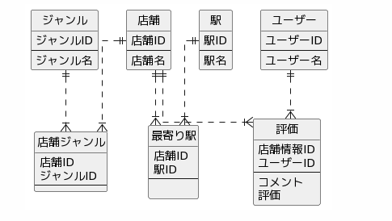
ER図

//www.plantuml.com/plantuml/png/RP91IiD058RtxnIFRborP-X24DUUO6oUpM0w2JFJbj8AabWeWk16kd5X4HHn8IA8Y7YPCQNUmjT4oPWsYsJcp__z-T-Gjh52stulWXqCPK1eGqAJn1QANKVgJaJ0ByKWbW4cEZwCg6TmA6s8GdKZ2h2Zuw718o8BvbYgH6ZHmqWgigE4CDOsZ058MMb7s73fcyjkNVRYiiS62eDTKZW6NzxVXMRpdv9VNi19bV5zForGxiuexqg25pLZ_ZvVpUQ5LvDXRocKzdAzbTWeoVGUAJzWix2Nihm-pP_EN7hEbVxu0oiylchjSowxSzc7Ir_vNd1zendovHBobTe4guUhhyz5GTEW-kGoc-Otpqnl2KjvY4KnoWnAV1suFjt9fDMQZ7_h0pzg2dH9UHAVKSsqLdo9Am4FvM_vQfCA-1_y0G00

テーブル定義
restaurantsテーブル
カラム名 | データ型 | PK | UK | NOT NULL | デフォルト値
restaurant_id | INT | ◯ |  | ◯
name | VARCHAR(50) |  |  | ◯
genra_id | INT |  |  | ◯
外部キー | genra_id REFERENCES genras (genra_id)

genrasテーブル
カラム名 | データ型 | PK | UK | NOT NULL | デフォルト値
genra_id | INT | ◯ |  | ◯
name | VARCHAR(20) |  |  | ◯

外部キー

stationsテーブル
カラム名 | データ型 | PK | UK | NOT NULL | デフォルト値
station_id | INT | ◯ |  | ◯
name | VARCHAR(20) |  |  | ◯

外部キー

restrant_stationテーブル
カラム名 | データ型 | PK | UK | NOT NULL | デフォルト値
restaurant_id | INT | ◯ |  | ◯
station_id | INT | ◯ |  | ◯

外部キー | restaurant_id REFERENCES restaurants (restaurant_id)
 | station_id REFERENCES stations (station_id)

restraunt_genraテーブル
カラム名 | データ型 | PK | UK | NOT NULL | デフォルト値
restaurant_id | INT | ◯ |  | ◯
genra_id | INT | ◯ |  | ◯

外部キー | restaurant_id REFERENCES restaurants (restaurant_id)
 | genra_id REFERENCES genras (genra_id)

usersテーブル
カラム名 | データ型 | PK | UK | NOT NULL | デフォルト値
user_id | INT | ◯ |  | ◯
name | VARCHAR(50) |  |  | ◯

外部キー

restaurant_evaluationテーブル
カラム名 | データ型 | PK | UK | NOT NULL | デフォルト値
restaurant_id | INT | ◯ |  | ◯
user_id | INT | ◯ |  | ◯
comment | VARCHAR(200)
evaluation | DECIMAL(2.1) |  |  | ◯
外部キー | restaurant_id REFERENCES restaurants (restaurant_id)
 | user_id REFERENCES users (user_id)

